功能说明
明日方舟_任务系统

 | 设计目的

 | 1 | 用于引导和促进玩家进行游戏，提高日常在线时长

 | 2 | 材料补给

 | 3 | 引导新人玩家开荒，并获得开荒干员，

 | 功能要述

 | 1 | 任务分【见习任务】【日常任务】【周常任务】【主线任务】4个页签，每个页签对应不同的任务

 | 2 | 每个日常任务均有开启条件、显示条件、任务目标要求，完成任务后可自动获得活跃度奖励

 | 3 | 任务分为【未显示】【未完成】【完成】【已领取】4种状态

 | 4 | 不同的任务有不同的阶段奖励

 | 5 | 不同的任务行为类型不同，要做成全局通用的判断

 | 6 | 任务界面有各自的开启条件

 | 功能说明

 | 一、功能开启与入口

 | 1 | 该系统开启条件走通用的功能开启流程 |  |  |  | 具体开启条件见<任务功能开启表>

 | 2 | 该系统入口位于下方如图位置
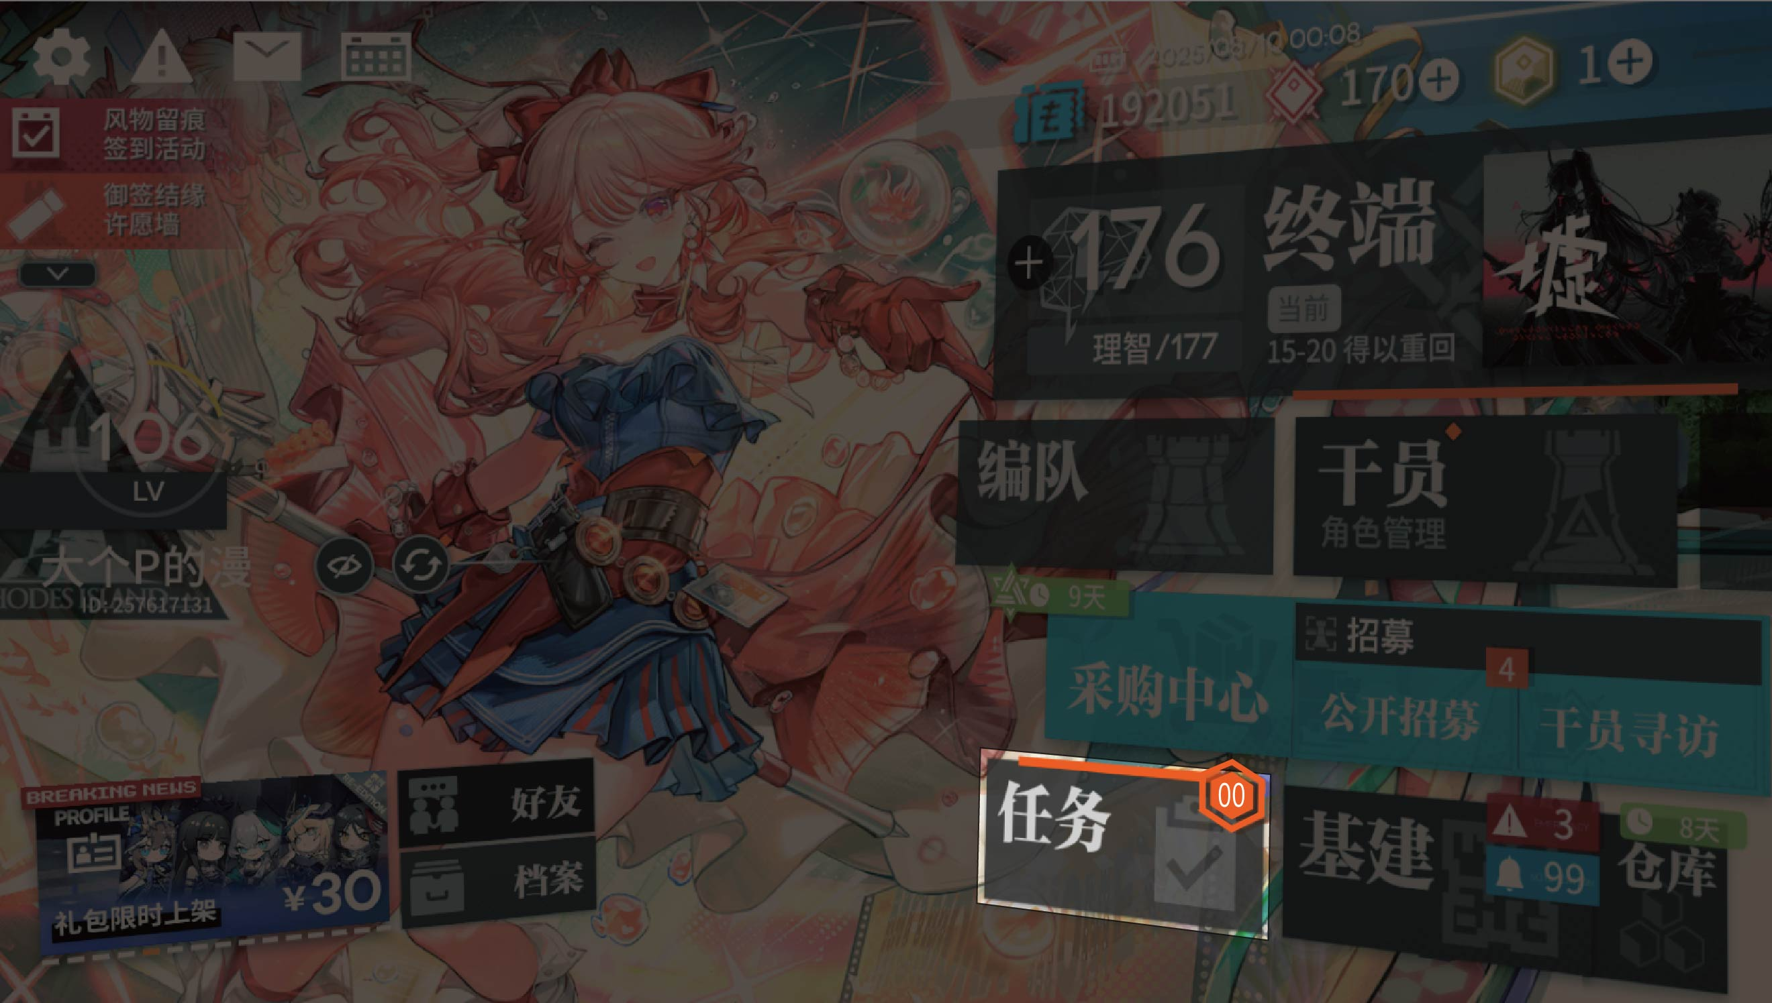

 | 二、任务分类

 | 1 | 任务系统支持分类，一共有为【见习任务】【日常任务】【周常任务】【主线任务】4个页签 |  |  |  | 任务具体隶属分类见<任务详情列表-1级分类>

 | 2 | 不同页签下显示对应的任务集合

 | 3 | 根据主线关卡的进度，显示的页签会有不同 |  |  |  | 具体开启条件见<任务功能开启表>

 | 三、任务行为类型说明

 |  | 不同的任务，完成条件和任务要求均不一样，当前开发版本统计如下 |  |  |  | 见<任务行为列表>

 |  | 行为ID | 行为类型 | 完成条件 | 备注
 |  | 1 | 让x名干员在宿舍中恢复心情 | 将干员放入宿舍开始即算
 |  | 2 | 宿舍的氛围总值达到x | 所有宿舍的氛围值总和
 |  | 3 | 拥有x间氛围值达到x的宿舍 | 氛围值达到x值的宿舍拥有x间
 |  | 4 | 访问x次好友的基建 | 在刷新时间前一共访问了x次好友的基建
 |  | 5 | 举行x次线索交流 | 在刷新时间前举行了x次的线索交流，赠送和领取都算
 |  | 6 | 向好友赠送x份线索 | 在刷新时间前向好友赠送了x份线索
 |  | 7 | 在基建内与干员进行x次增加信赖的互动 | 在刷新时间前在基建内与干员进行x次增加信赖的互动
 |  | 8 | 安排x名基建副手 | 在刷新时间前安排x名基建副手
 |  | 9 | 累计收取x次制造站的制造产物 | 在刷新时间前累计收取x次制造站的制造产物
 |  | 10 | 在制造站生产x件xxx | 在刷新时间前在制造站生产x件xxx制造产物 | x读数字；xxx读<材料列表>
 |  | … | …… | … | …

 | 四、任务显示条件

 | 1 | 逐步根据主线关卡的通关解锁不同的任务页签

 | 2 | 完成所有见习任务后，【见习任务】页签从任务系统移除

 | 3 | 【见习任务】中每组任务都有显示条件，没有完成上一组的任务，下一组的任务显示不出来，达到后实时刷新显示 |  |  |  | 不同任务的显示条件读<任务详情列表-任务显示条件>

 | 4 | 【主线任务】中每个任务都有显示条件，一部分是完成后刷新；一部分是完成一组任务后实时刷新显示 |  |  |  | 不同任务的显示条件读<任务详情列表-任务显示条件>

 | 5 | 【日常任务】、【周常任务】中显示出来的任务就是已经开启的任务

 | 6 | 完成所有的【主线任务】中的任务后，页签仍然存在，等待之后更新

 | 五、任务开启/参加条件
 |  |  |  |  |  | 不同任务的显示条件读<任务详情列表-任务显示条件>
 | 1 | 任务只有在达到开启条件后，才可以进行任务，未开启的任务不能参加

 | 2 | 任务的开启条件分类以下几类：

 |  | 类型 | 备注
 |  | 主线进度 | 任务在玩家主线达到对应进度后开启
 |  | 固定时间段 | 任务只在固定的时间段内开启，其余时间段内不开启
 |  | … | ……
 |  | 上述类型可以同时限制

 | 六、任务目标说明

 | 1 | 【日常任务】、【周常任务】下的任务有对应的印章目标值，印章数量达标后，算任务全部完成，全部完成后不可再次进行任务，直到任务刷新

 | 2 | 【见习任务】【主线任务】下的任务有对应的报酬奖励，完成后可以手动领取报酬奖励

 | 七、任务完成奖励

 | 1 | 【日常任务】、【周常任务】下的每个任务能获取不同数量的印章，部分任务完成可获得多枚印章 |  |  |  | 具体见<任务详情列表>

 | 2 | 【日常任务】、【周常任务】中每收集一定数量的印章，可自动换取一定的奖励 |  |  |  | 具体见<任务阶段报酬列表>

 | 3 | 【见习任务】【主线任务】下的任务有对应的报酬奖励，完成后可以领取报酬奖励 |  |  |  | 具体见<任务详情列表>

 | 八、阶段奖励

 | 1 | 在【日常任务】和【周常任务】中完成任务后可以手动领取一定数量的印章，并根据顺序集章，当达到所需印章数量后自动获得对应报酬 |  |  |  | 具体见<任务阶段报酬列表>

 | 2 | 在【见习任务】中分为八个大阶段的阶段任务，每当完成每一阶段的任务后即可手动领取 |  |  |  | 具体见<任务阶段报酬列表>

 | 九、数据重置

 | 1 | 【日常任务】在每日4:00am重置，会重置任务的【目标值】【任务集章奖励】

 | 2 | 【日常任务】的阶段活跃值在每日4:00am进行重置

 | 3 | 【周常任务】每周一4:00am重置，会重置任务的【目标值】【任务集章奖励】

 | 4 | 【周常任务】的阶段活跃值在每周一4:00am进行重置

 | 5 | 【见习任务】在完成上一阶段全部任务并且全部领取之后，自动刷新下一阶段的任务 |  |  |  | 每阶段的开启条件见<任务详情列表>

 | 6 | 【主线任务】在通关主线关卡的一个阶段的任务后会自动刷新下一阶段的任务 |  |  |  | 每阶段的开启条件见<任务详情列表>

 | 7 | 留意在线跨越刷新点的时候，也要刷新

 | 十、任务排序

 | 1 | 每个页签下的任务列表都有各自的排序，互补影响

 | 2 | 先按照任务状态进行排序，【可参加】>【已完成】

 | 3 | 同任务状态的任务根据排序ID进行排序，排序id小的排名靠前

 | 十一、红点提示

 | 1 | 有已完成、可领取的任务时，在任务入口图标上有可领取任务的数量的数字提示，领取减少对应任务数量的数字
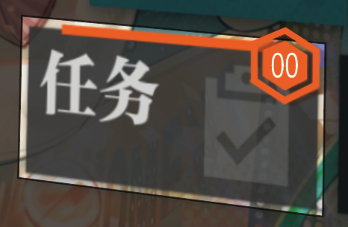

 | 2 | 进入后，在页签仅显示红点，不显示数字，全部领取后消失

界面说明
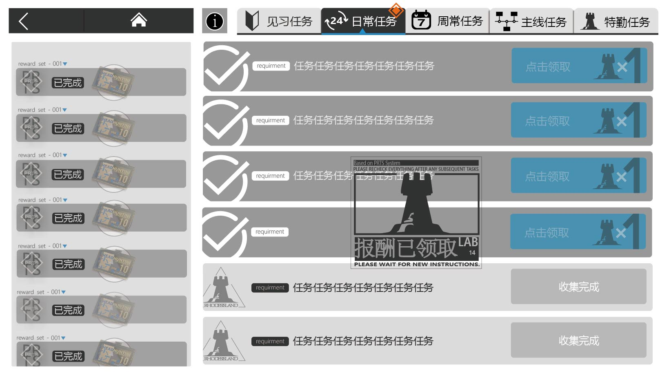
界面说明

一、【主线任务】界面
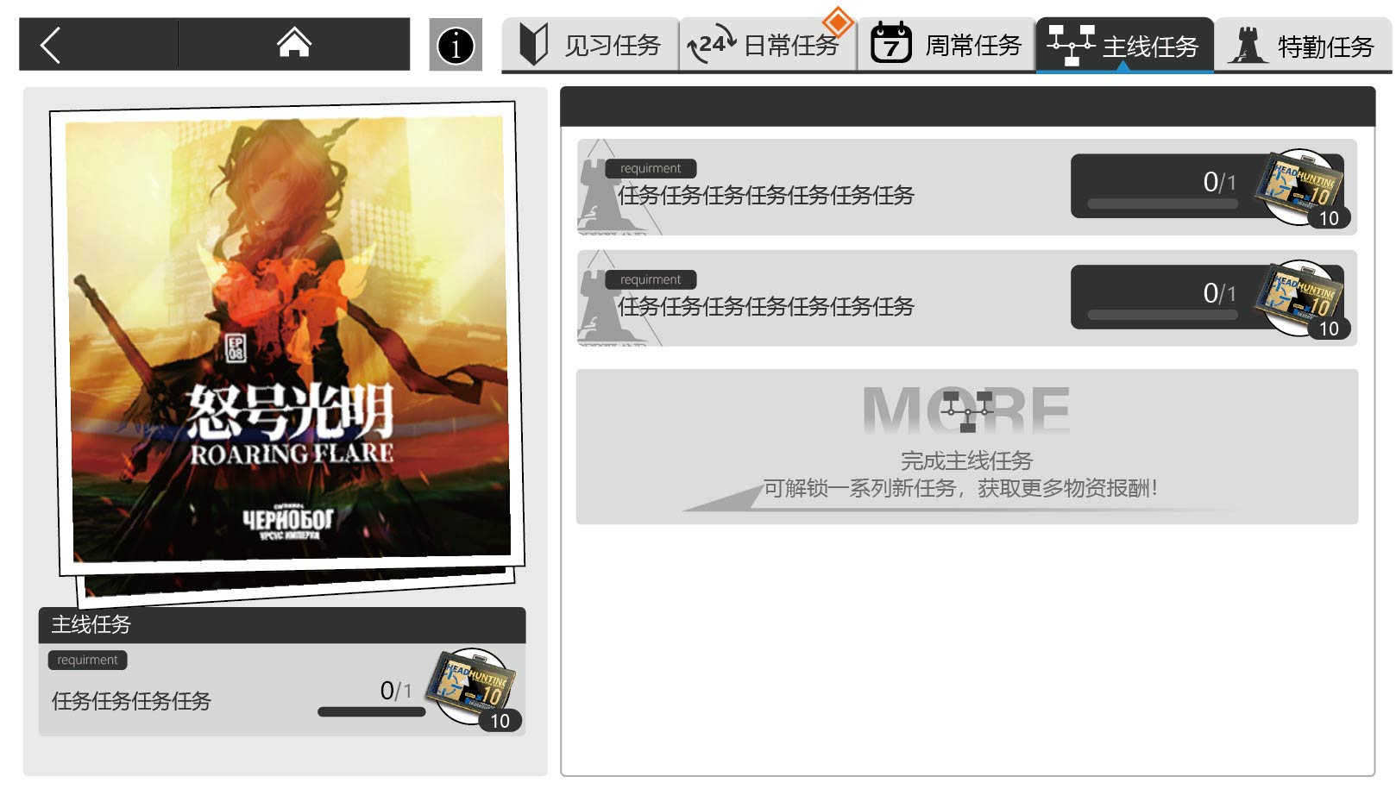

 | 1. 任务页签显示说明
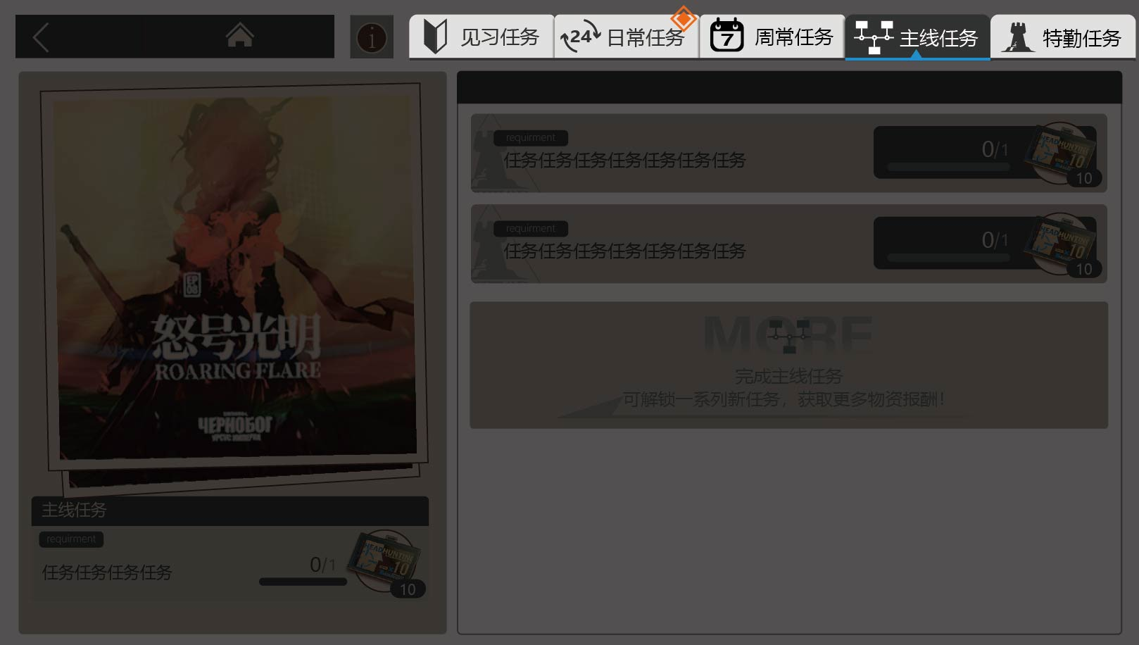

 |  | ① 任务页签有显示条件*，未开启时不显示 |  |  |  | *显示条件见<功能开启表>

 |  | ② 页签排版顺序：见习任务＞日常任务＞周常任务＞主线任务＞特勤任务

 |  | ③ 打开任务界面后默认选中当前显示的页签中的第一个

 |  | ④ 页签区域根据显示的页签数量来均分占比，图标、文本居中，如以下图

 |  | ⑤ 点击后，按钮切换为选中状态，下方同时显示出对应分类的任务列表
 |  |  | 选中状态 |  | 常态

 |  | ⑥ 所有任务界面，如没有特殊要求，页签说明均一致

 | 2. 任务列表显示说明
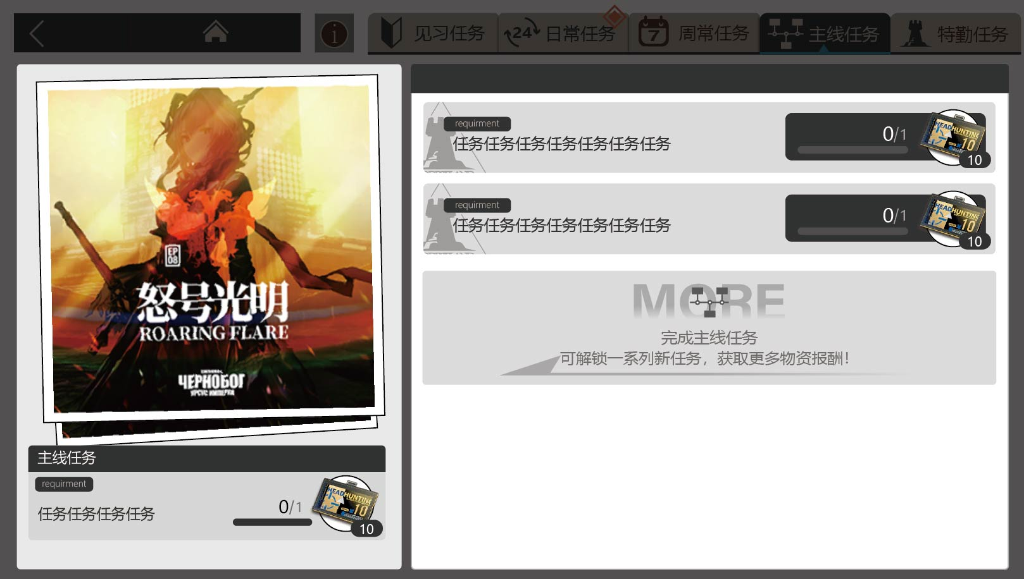

 |  | 2.1 任务显示说明

 |  |  | ① 该区域显示的是对应的主线章节的海报 |  |  | 具体任务见<日常任务表>
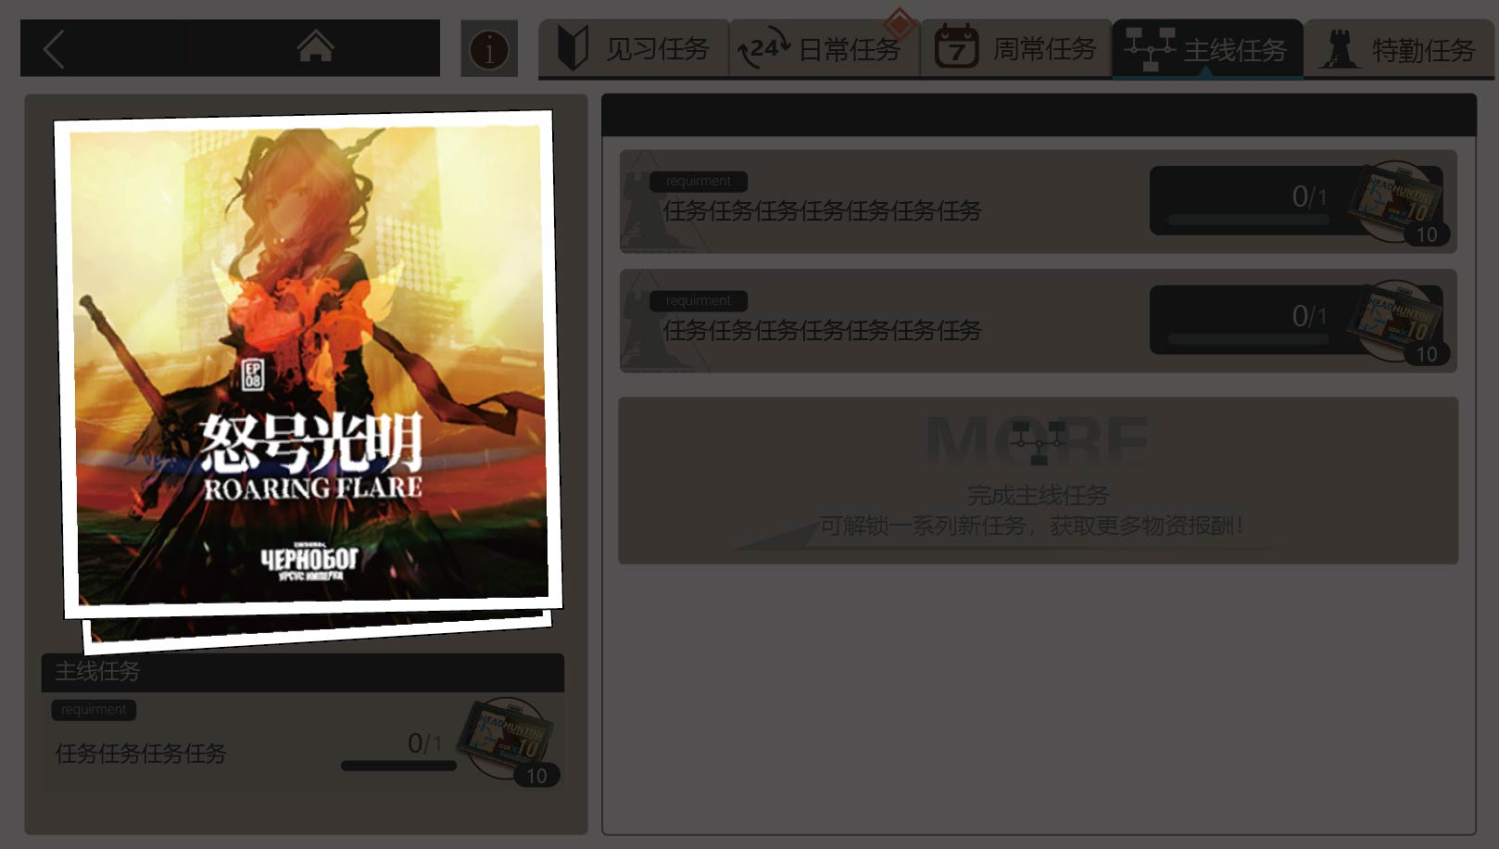

 |  |  | ② 该区域的任务列表，显示的是玩家目前可以参加的任务 |  |  | 具体任务见<日常任务表>

 |  |  |  | a. 左侧区域是这一章节的主线任务
 |  |  |  | b. 右侧区域是这一主线任务通过后解锁的支线任务
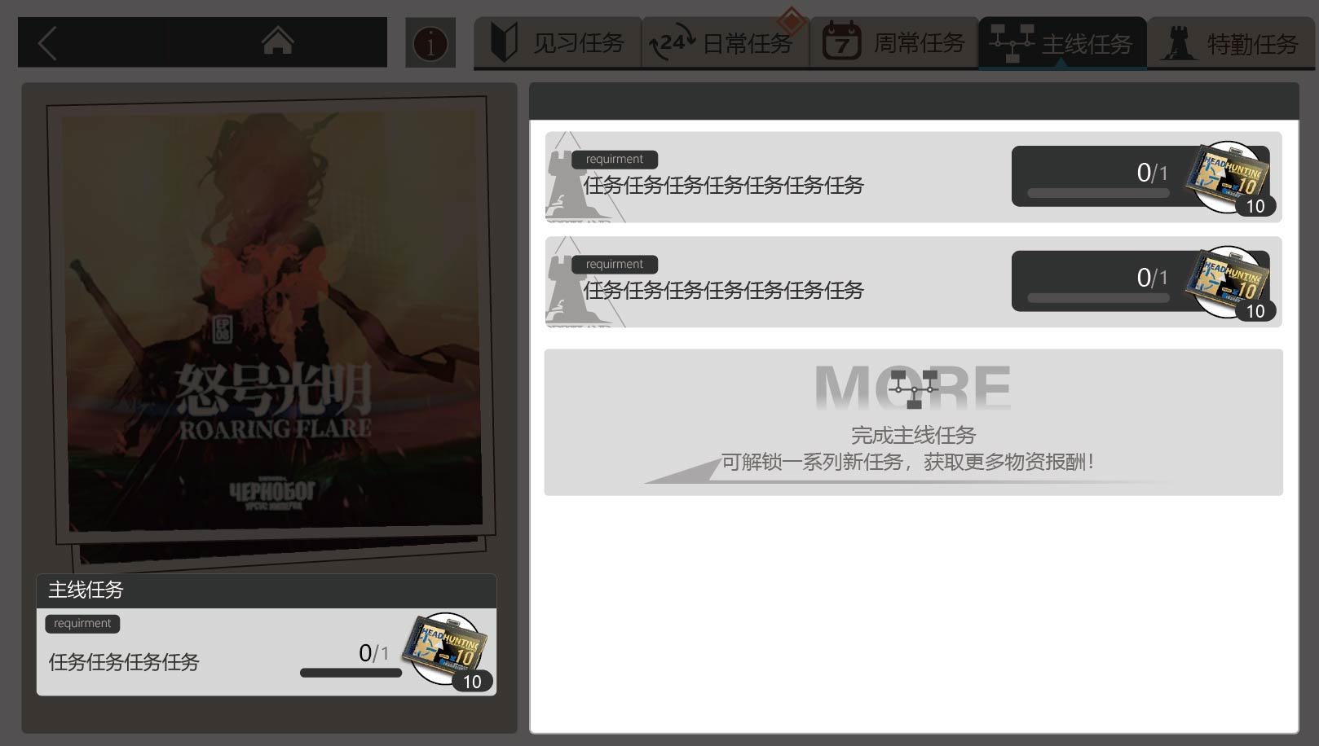

 |  | 2.2 基本信息说明

 |  |  | a.【任务标签】读表显示每个任务的任务标签

 |  |  | b.【任务标题】读表显示每个任务的任务标题，标配注意不要超过7个字

 |  |  | c.【任务图标】读表显示每个任务的任务图标

 |  | 2.3 任务次数说明

 |  |  | 任务显示进度条，及对应数字文本“A/B”（A=当前已经完成的任务次数，默认0；B=当前任务的任务总次数）

 |  | 2.4 任务报酬说明

 |  |  | ① 任务报酬显示对应图标，点击后出现该报酬的详情页

 |  |  | ② 右下角数字是该报酬的可获得的数量 |  |  | *显示条件见<功能开启表>

 |  | 2.5 任务完成说明

 |  |  | ① 当主线|支线任务>=1个任务完成后，右侧任务栏上方置顶一个新任务栏，显示文本“当前有多个已完成待收集的任务”，右侧是可点击按钮，按钮文本“点击领取所有”
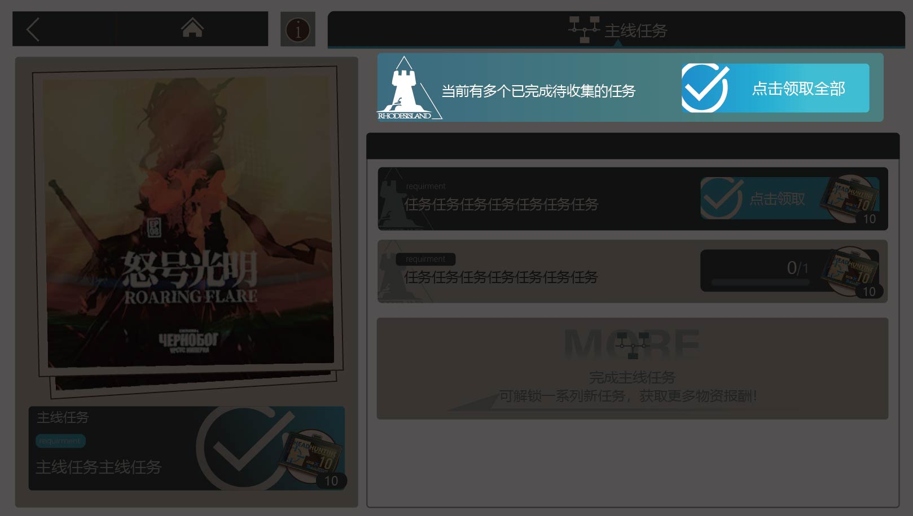

 |  |  | ② 主线任务完成后，显示“已完成”图标

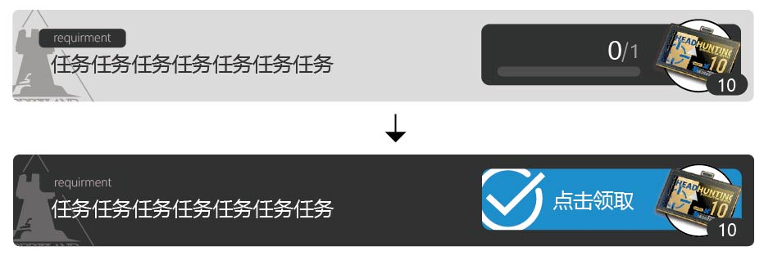
 |  |  | ③ 支线任务完成后，任务次数区域变为可点击的按钮，显示文本“点击领取”

 |  |  | ④ 主线任务领取后，立即刷新下一主线任务

 |  |  | ⑤ 支线任务领取后，在任务栏中消失

 |  |  | ⑥ 当目前所有的主线任务完成后，页签仍然存在，任务区块消失，显示文本：当前没有支线任务
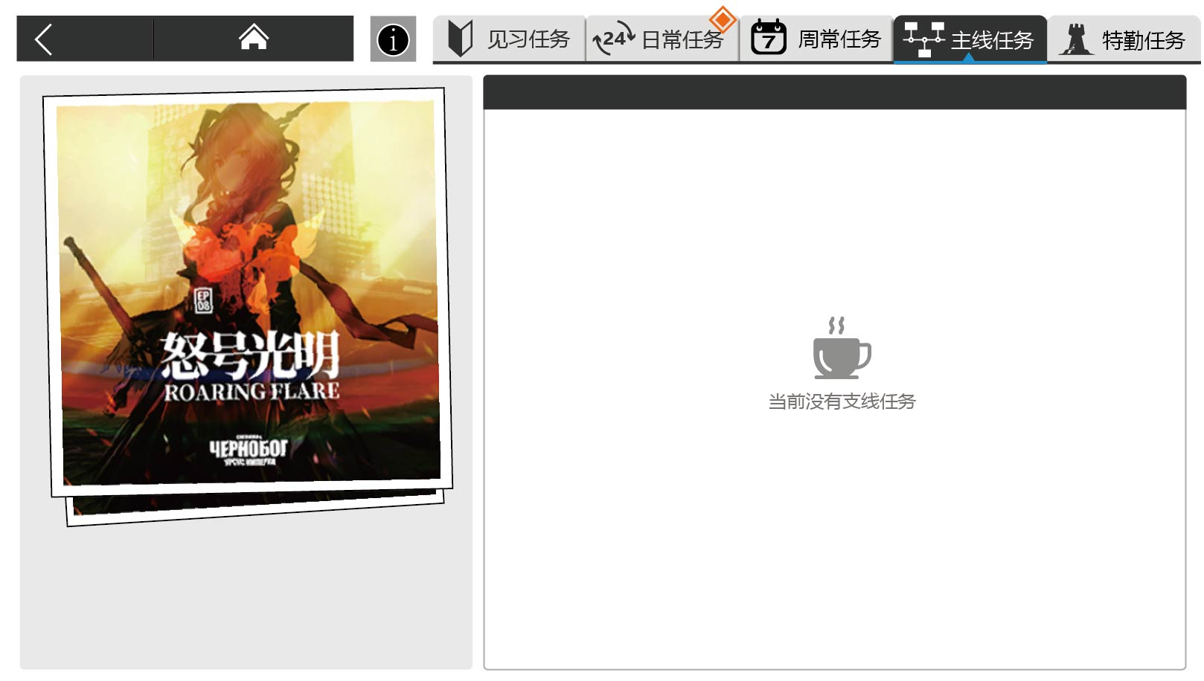

 |  | 2.6 任务空白区域说明
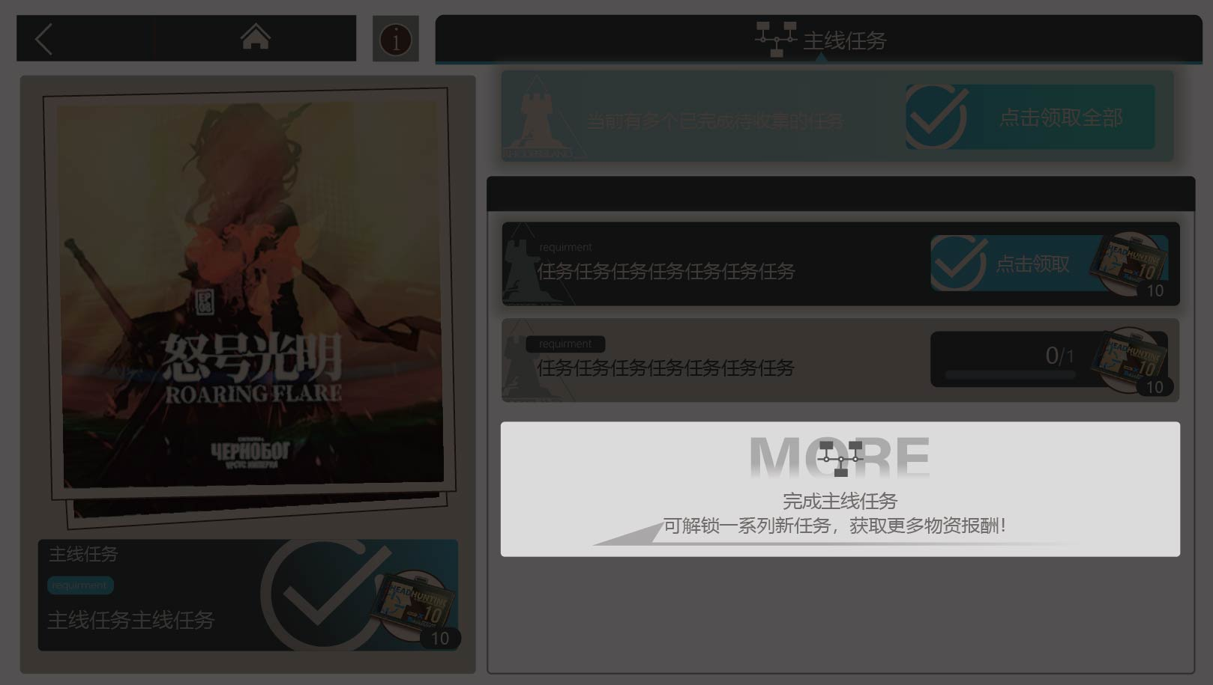

 |  |  | 当主线任务没有完全完成时，右侧任务栏置底模块显示文本提醒

二、【见习任务】界面
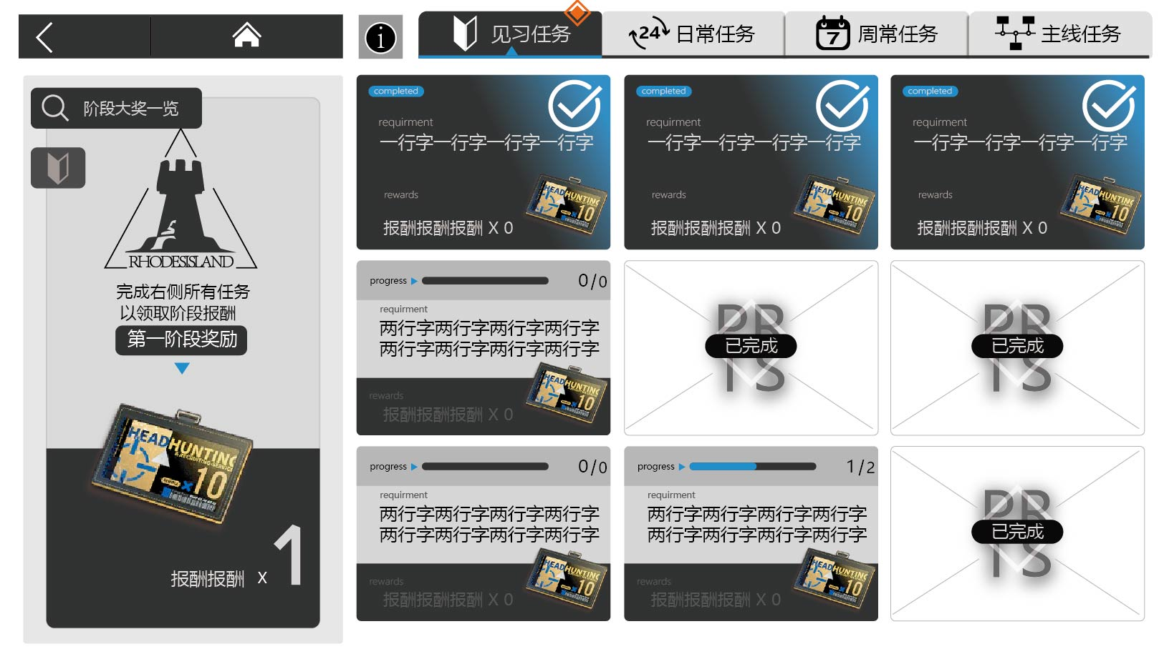

 | 1. 任务列表区域说明
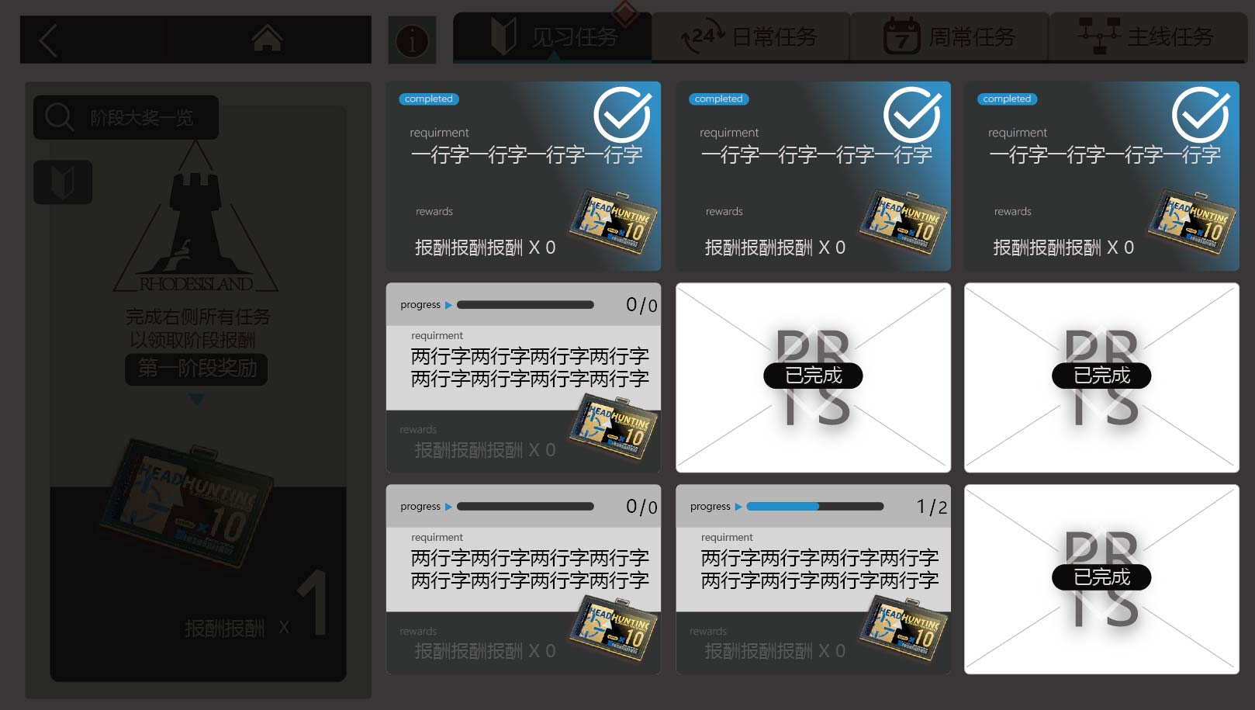

 |  | 1.1 任务列表显示说明

 |  |  | ① 该区域的任务列表，显示的是玩家目前可以参加的任务

 |  |  | ② 该区域任务呈九宫格布局，如图

 |  | 1.2 基本信息说明

 |  |  | a.【任务标签】读表显示每个任务的任务标签

 |  |  | b.【任务标题】读表显示每个任务的任务标题，标配注意不要超过7个字

 |  |  | c.【任务图标】读表显示每个任务的任务图标

 |  | 1.3 任务次数说明

 |  |  | 任务显示进度条，及对应数字文本“A/B”（A=当前已经完成的任务次数，默认0；B=当前任务的任务总次数）

 |  | 1.4 任务报酬说明

 |  |  | ① 任务报酬显示“报酬文本x可获得数量” |  |  | *报酬文本、可获得数量见<日常任务表>

 |  |  | ② 右侧显示对应报酬的图标，点击后显示该报酬的详细页 |  |  | *报酬图标、详情页见<报酬材料表>

 |  | 1.5 任务完成说明

 |  |  | ① 当任务完成后，任务模块右上角出现“已完成”图标，可点击领取
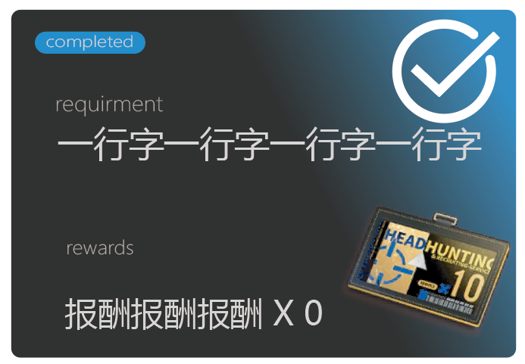

 |  |  | ② 报酬领取后，显示文本“已完成”，并不可点击


 |  |  | ③ 任务模块始终不改变在任务栏的九宫格中的位置

 | 2. 任务阶段奖励区域说明
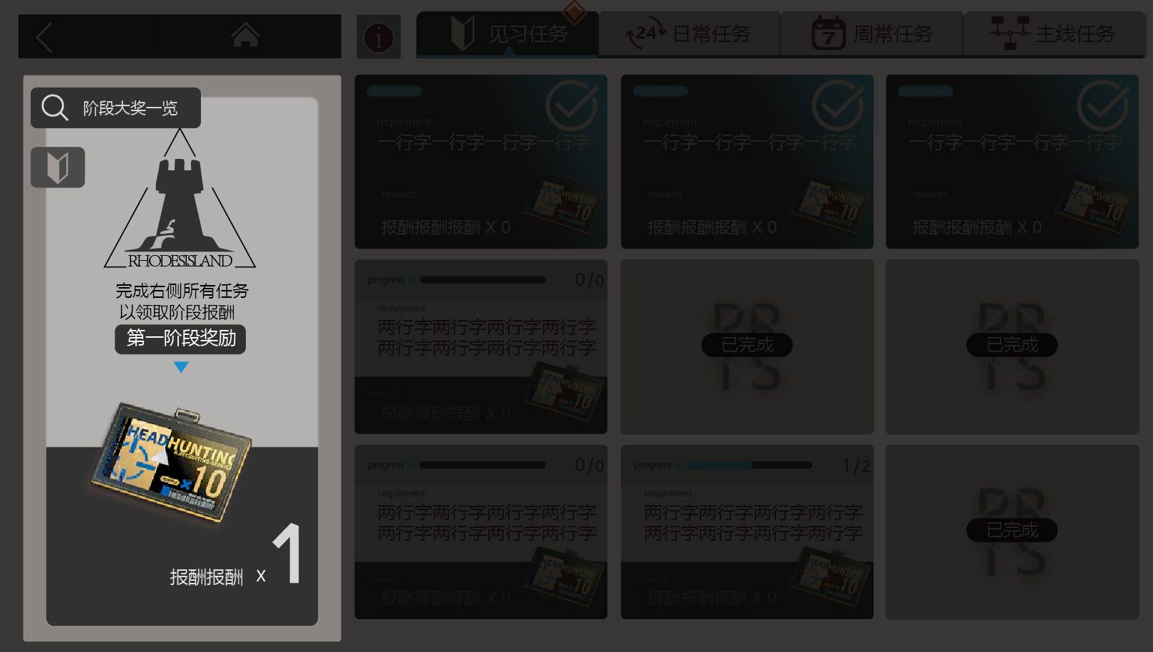

 |  | 2.1 任务显示说明

 |  | ① 该区域显示的是阶段报酬，完成任务列表的所有任务后手动点击整个区域均可领取

 |  | ② 领取后自动刷新下一阶段

 |  | ③ 到第八阶段（最后一个阶段）完成后，【见习任务】页签消失

 |  | 2.2 阶段大奖一览

 |  |  | ① 该按钮点击进入阶段大奖预览界面（以下界面）
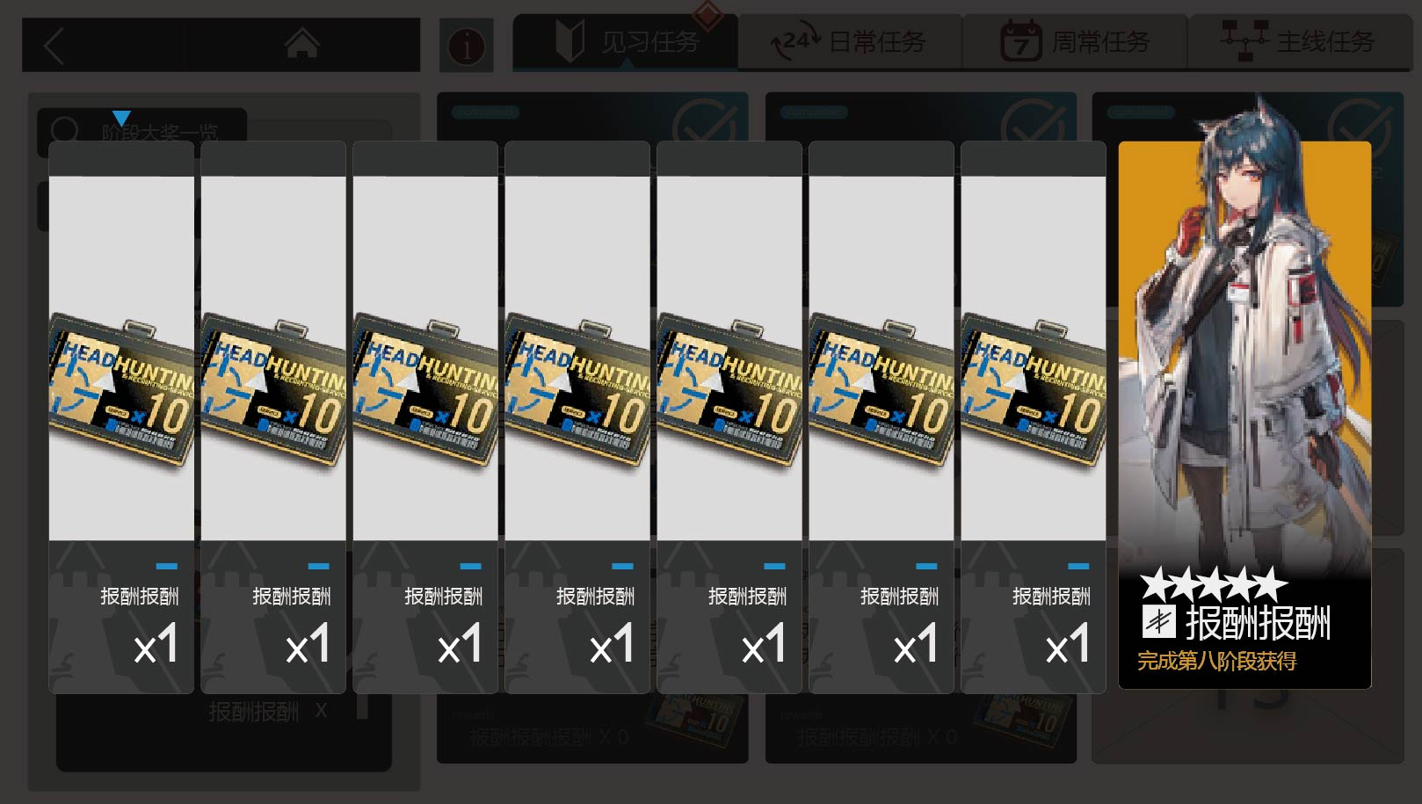

 |  |  | ② 每阶段奖励按照从左到右依次排列

 |  |  | ③ 当奖励到达某阶段时，上方的蓝色箭头指向那一阶段

三、【日常任务】&【周常任务】界面
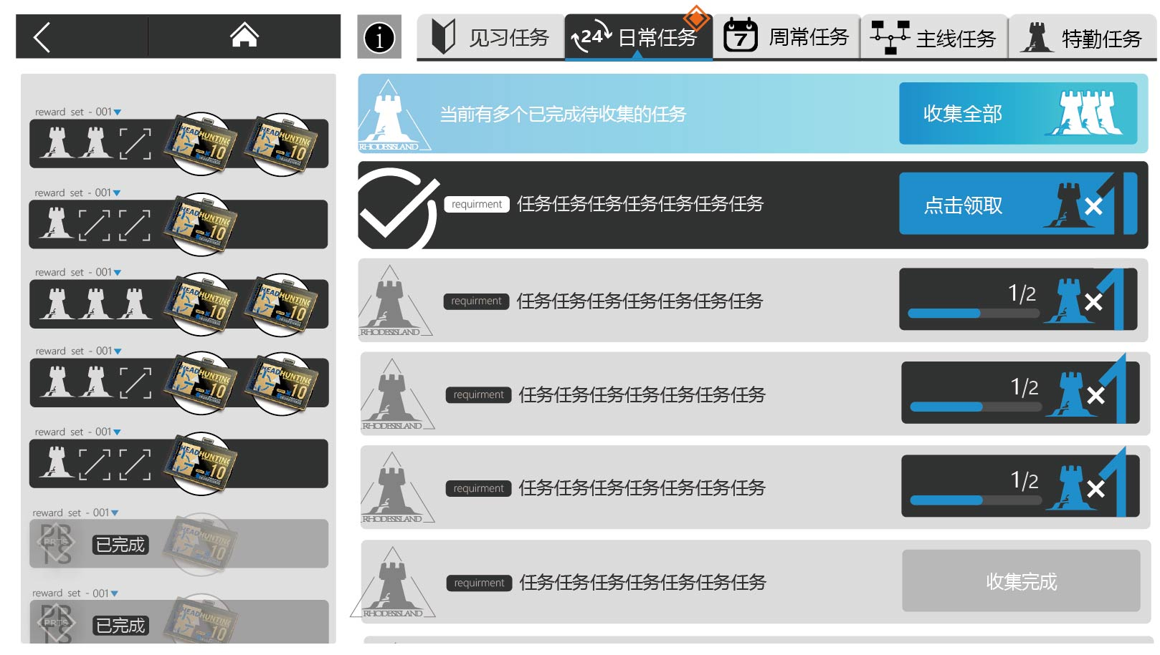

 | 1. 任务列表显示说明
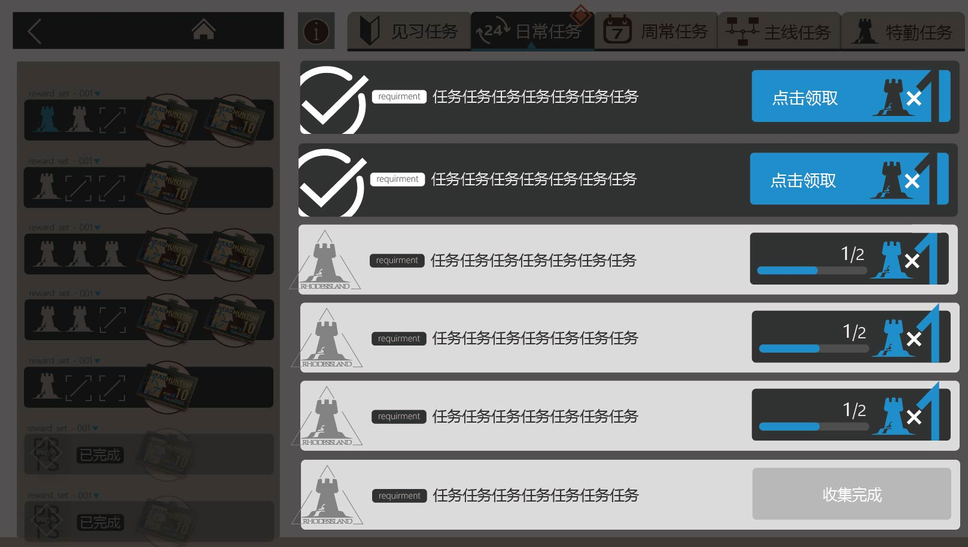

 |  | 1.1 任务显示说明

 |  |  | ① 该区域是任务列表，显示的是玩家目前可以参加的任务，可领取印章的任务，已完成的任务

 |  |  | ② 任务完成后获得相应数量的印章，每个任务界面单独计数

 |  | 1.2 基本信息说明

 |  |  | a.【任务标签】读表显示每个任务的任务标签

 |  |  | b.【任务标题】读表显示每个任务的任务标题，标配注意不要超过7个字

 |  |  | c.【任务图标】读表显示每个任务的任务图标

 |  | 1.4 任务次数说明

 |  |  | ① 任务显示进度条，及对应数字文本“A/B”（A=当前已经完成的任务次数，默认0；B=当前任务的任务总次数）

 |  |  | ② 部分任务可能包含多次任务，完成可获得多枚印章（例如“通关任意关卡”2、4、6次，但未完成和未领取时只显示最少次数的，完成领取后对应次数的任务置底，刷新成新的数量的对应任务）

 |  | 1.5 任务报酬说明


 |  |  | 任务报酬显示“印章x可获得数量” |  |  | *报酬文本、可获得数量见<日常任务表>

 |  | 1.6 任务完成说明

 |  |  | ① 当任务完成后

 |  |  |  | a. 任务次数区域变为可点击的按钮，显示文本“点击领取”

 |  |  |  | b. 任务栏置顶一个新模块，显示文本"当前有多个已完成待收集的任务",右侧有可点击按钮，显示文本“收集全部”

 |  |  | ② 报酬领取后，按钮显示文本“收集完成”，并不可点击

 |  |  | ③ 报酬领取后，该任务模块置底

 | 2. 任务阶段奖励区域说明
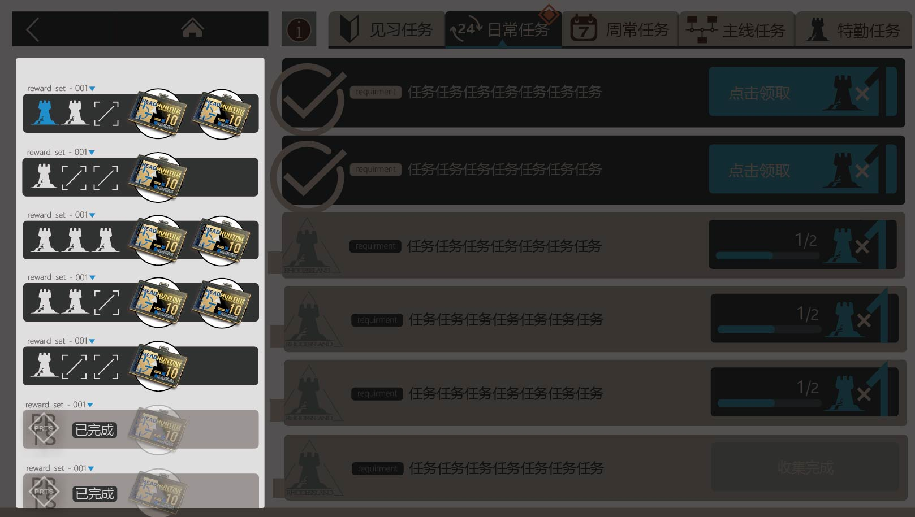

 |  | ① 该区域按顺序显示和领取集章的阶段报酬，在每个区块左上角有奖励序号

 |  | ② 每个区块内左侧显示需要的印章数量，右侧显示可以获得的报酬奖励的图标

 |  | ③ 报酬图标右下角对应的是相应的报酬数量

 |  | ④ 每个区间集章完成后，自动获得报酬，出现界面——显示文本“获得物资”，物资图标、数量、名称，下面是“✔”图标
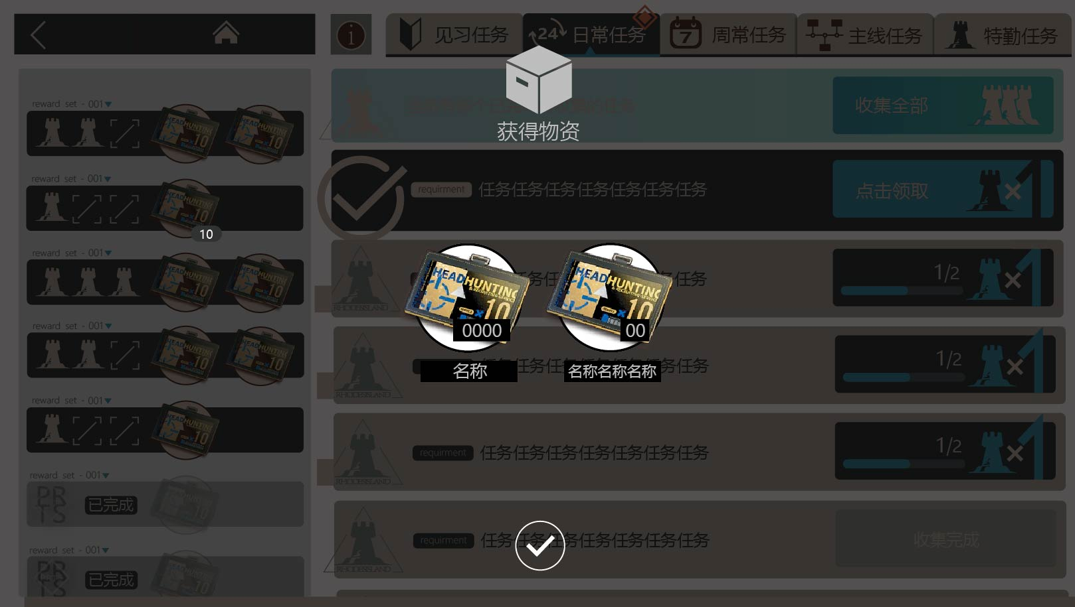

 |  | ⑤ 确认获得报酬后，随即置底，并变灰，显示文本“已完成”

 |  | ⑤ 当集齐所有印章，并自动获得后，右边的任务不再可以领取，整个界面不可交互，变灰，并且显示“报酬已领取”图标

